Баг-репорт
№ | Описание | Серьезность | Шаги воспроизведения | Фактический результат | Ожидаемый результат | Скриншот | Комментарий
 | После неправильного ввода первой даты, должно всплывать сообщение "Введенные значения неверные. Попробуйте еще раз" | S3 | 1. Заходим в приложение. 2. Вводим в поле неверный формат чисел "Введите начальную дату в формате d.m.y (01.01.2010):" 3. Нажимаем Enter | Выдает "Введите конечную дату в формате d.m.y (01.01.2018):" | Введенные значения неверные. Попробуйте еще раз |  | Этот баг относится ко всем последующим введенным неправильно числам, символам, буквам
№18 в чек-листе | Неверный формат даты в поле "Введите начальную дату в формате d.m.y (01.01.2010):" | S4 | 1. Заходим в приложение. 2. Поле "Введите начальную дату в формате d.m.y (01.01.2010):" | Введите начальную дату в формате d.m.y (01.01.2010): | Введите начальную дату в формате dd.mm.yyyy (01.01.2010): | 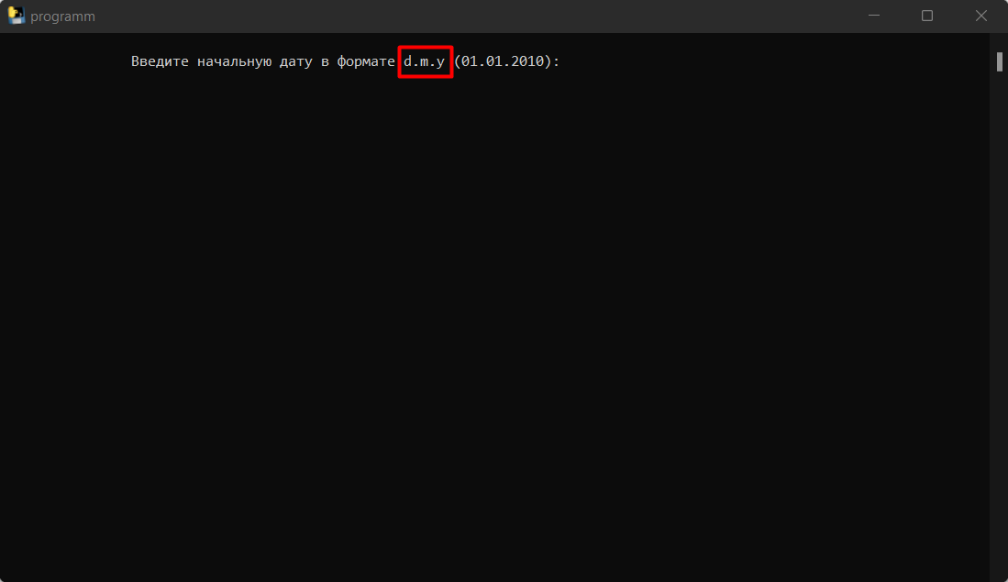
№19 в чек-листе | Неверный формат даты в поле "Введите конечную дату в формате d.m.y (01.01.2018):" | S4 | 1. Заходим в приложение. 2. Поле "Введите конечную дату в формате d.m.y (01.01.2018):" | Введите конечную дату в формате d.m.y (01.01.2018): | Введите конечную дату в формате dd.mm.yyyy (01.01.2018): | 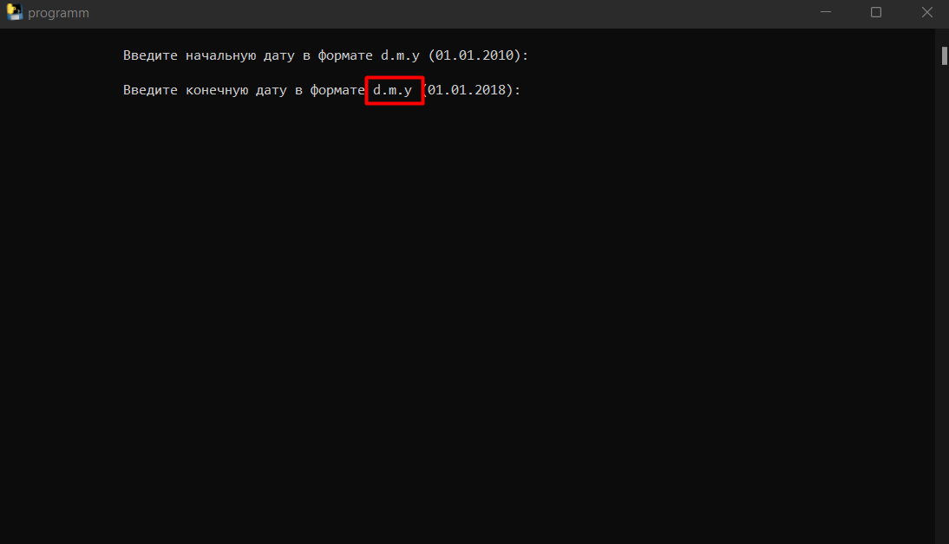

Описание | Тест приложения с выдачей рандомной даты

Окружение | Windows 10 Pro 64bit

